环境搭载
返回

 | 开发环境搭载
 |  | 要求与配置
 |  | 具体过程

 |  | 要求与配置
 |  | 1 | Java环境配置
 |  |  |  | 要求JDK1.7 以上
 |  |  |  | 如果之前正常安装了JDK,则在安装Android Studio时,会自动找到JDK的安装路劲,在本人在安装的时候，没有提示JDK相关配置。
 |  |  |  | 在后面Android Studio安装完成之后，也可以通过File->Other Setting->Default Project Structure 找到JDK的配置
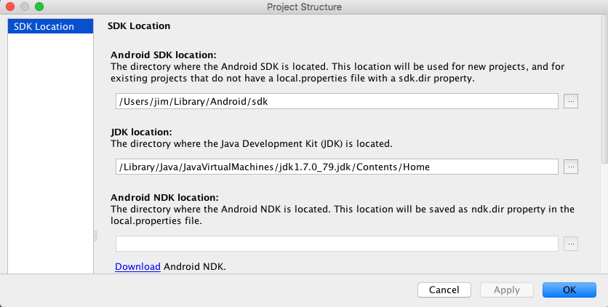

 |  |  |  | 在安装之前,可以确认JDK的配置

 |  | 2 | IDE
 |  |  |  | Android Studio
 |  |  |  | 下载地址:http://www.android-studio.org

 |  | 3 | Android platform下载
 |  |  |  | 在Android SDK管理中选择需要下载的SDK Platforms
 |  |  |  | (sdk platforms 和 api lever是一一对应关系,两种叫法,如Android 6.0对应的是api 23)

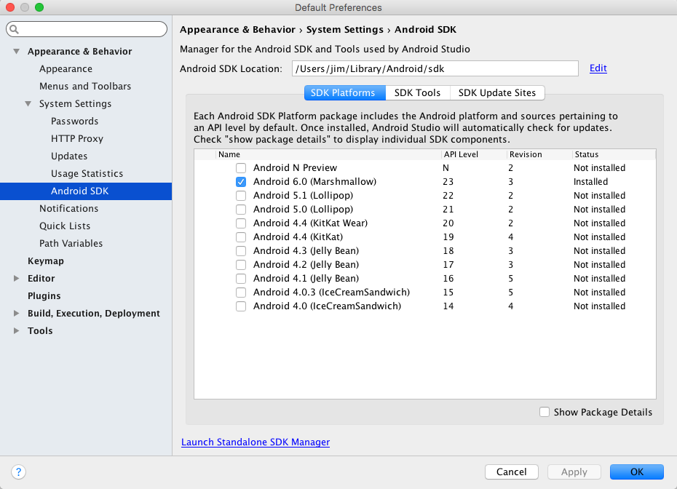

 |  |  |  | 下载

 |  | 4 | Android SDK build tool下载

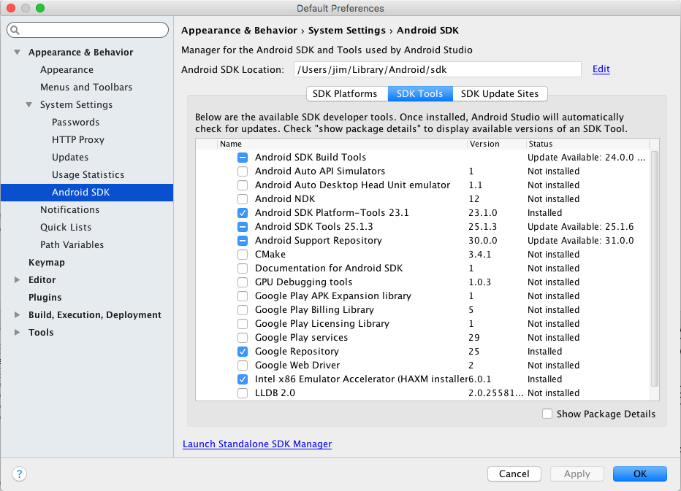

 |  | 5 | 关于Android SDK 与 Android NDK
 |  |  | NDK与SDK都是一套开发工具,SDK针对JAVA,NDK可以开发编译C/C++,在涉及到最内存等底层直接操作的,需要ndk,用java则相对比较困难

 |  | 具体过程
 |  |  | 下载完成Android Studio的dmg文件，双击,将Android Studio拖入Application,接下来需要一些配置以完成安装

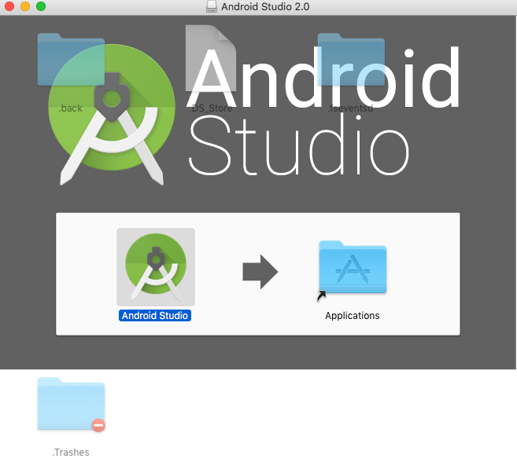

 |  |  | 在Application中打开，如果是第一次，不存在以前的版本,直接点击ok



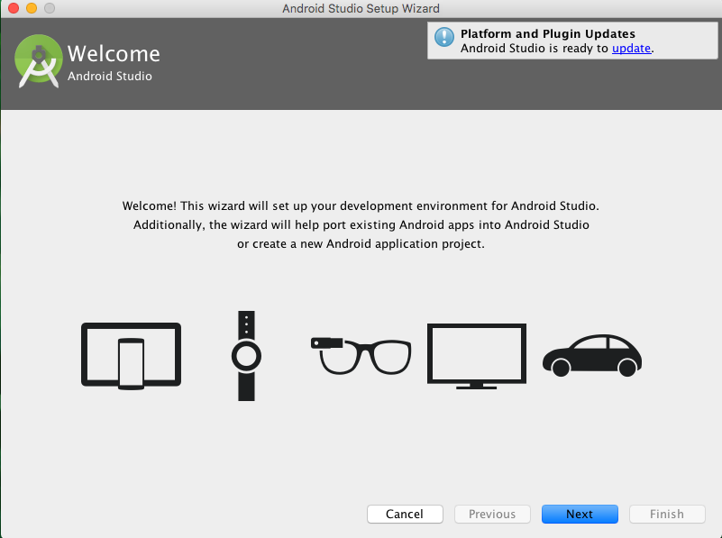

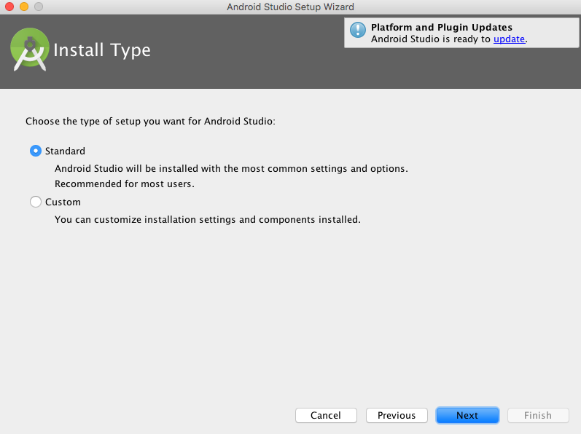

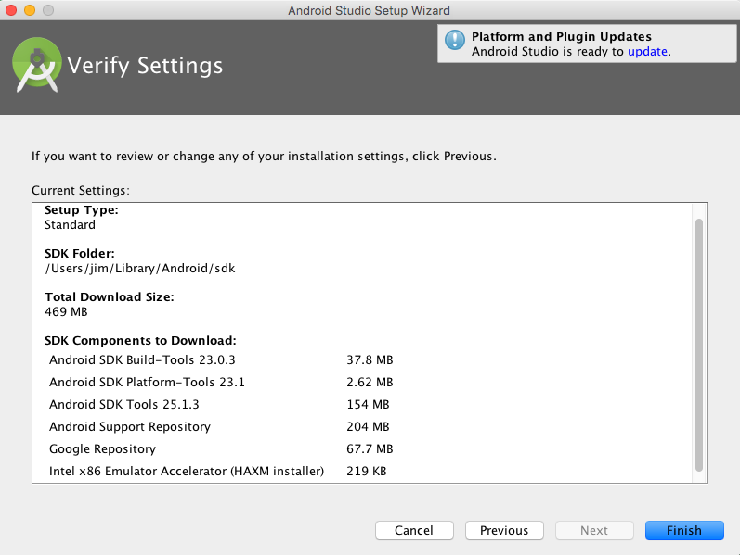

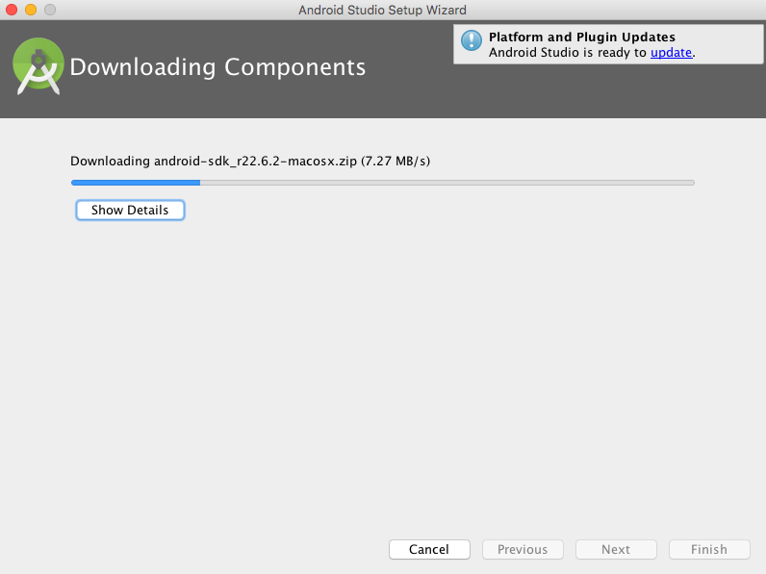

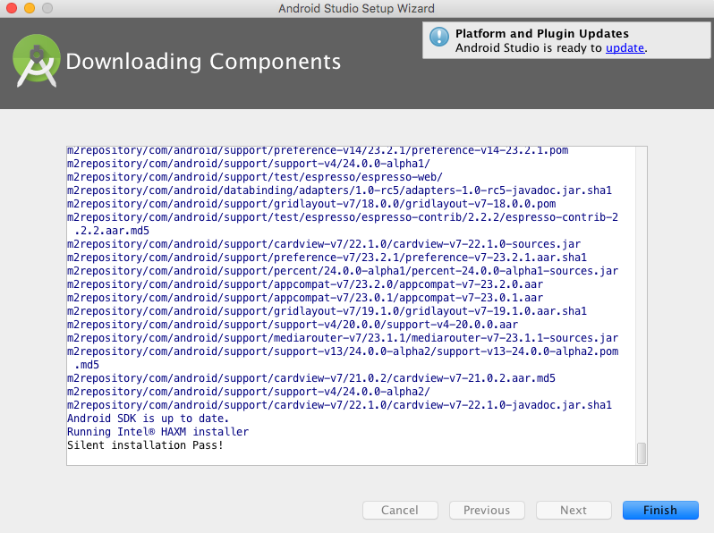

 |  | 第一个应用
 |  |  |  | Start a new Android Studio project
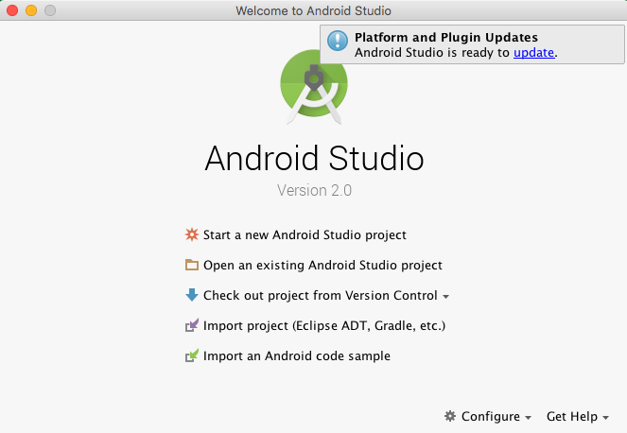

 |  |  |  | 配置工程名字和工程的路劲
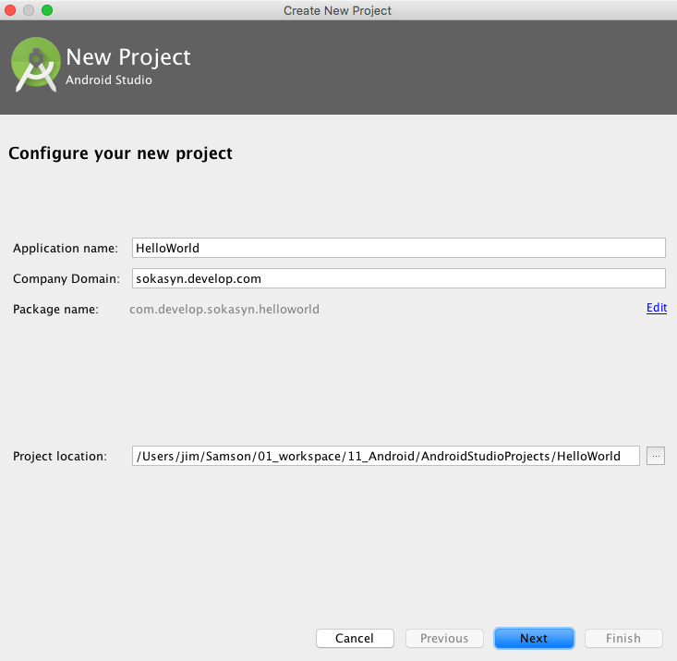

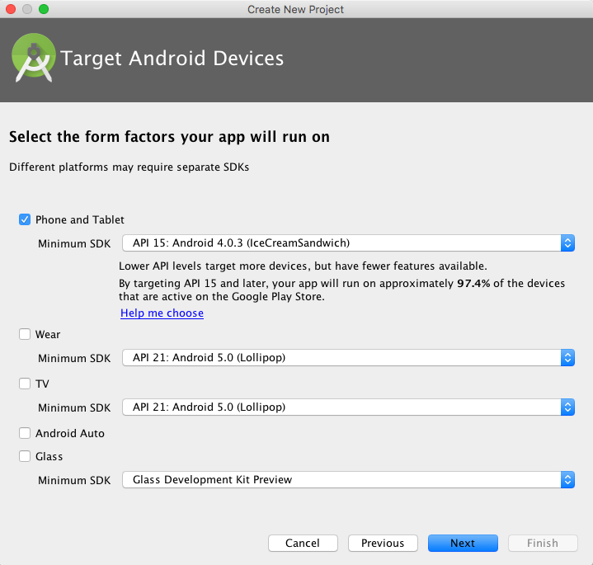

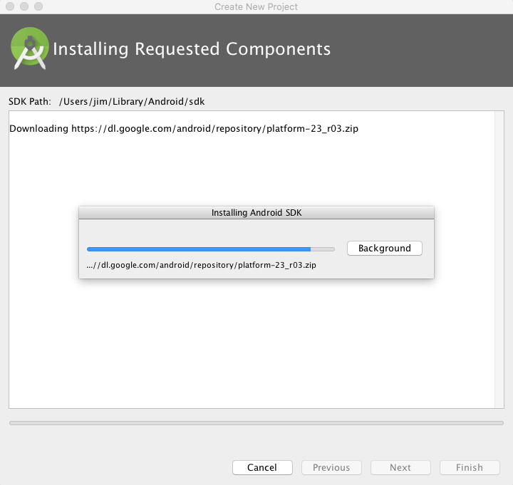

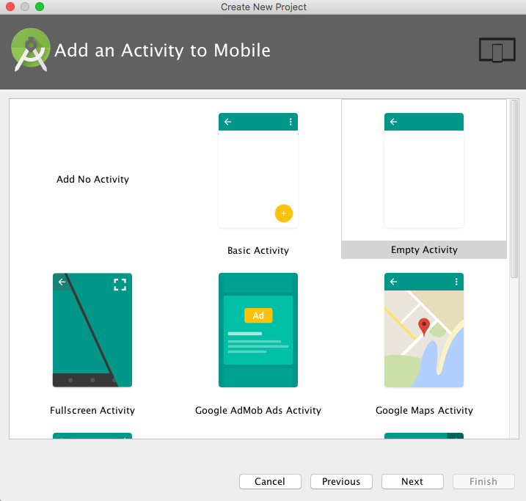

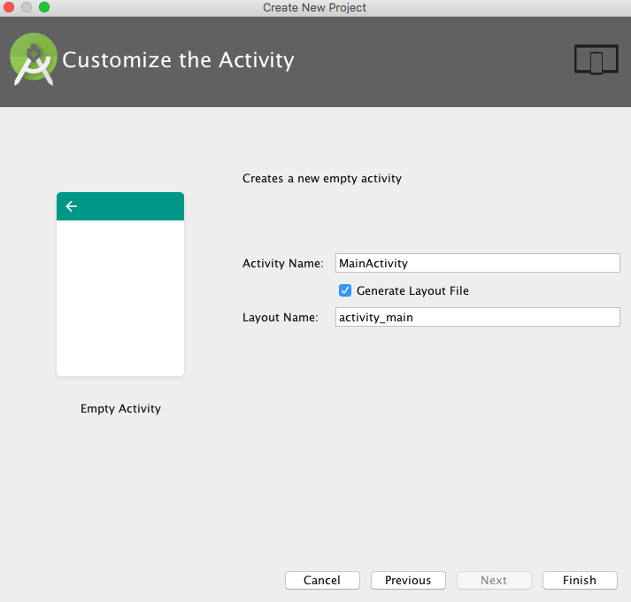

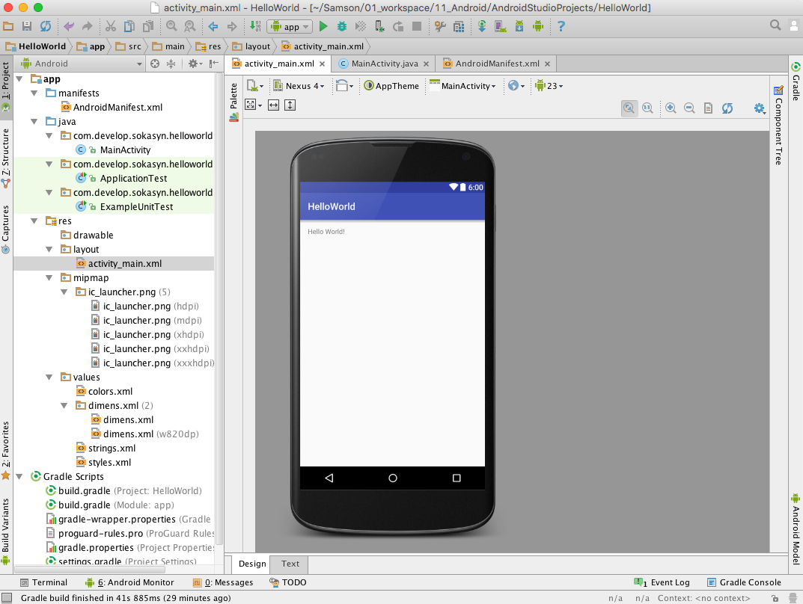

 |  | 调试
 |  |  | 模拟器调试

Gradle
返回

 | 关于Gradle
 |  | Android Studio使用Gradle构建项目
 |  | 使用领域专用语言（Domain Specific Language）来描述和处理构建逻辑
 |  | 以Groovy语言为基础
 |  | 主要面向的是Java语言
 |  | 其它插件时可以暴露自己的DSL和API来让Gradle构建文件使用。
 |  | 在导入工程到Android studio的时候，如果gradle的配置不正确，会导致应用无法正常运行,如

 |  |  | 解决办法参考:Gradle DSL method not found

 | Gradle的目录与版本

 |  | /Applications/Android Studio.app/Contents/gradle/gradle-2.10
 |  | /Users/<User Name>/.gradle/wrapper/dists/gradle-2.10-all

 | Gradle环境配置

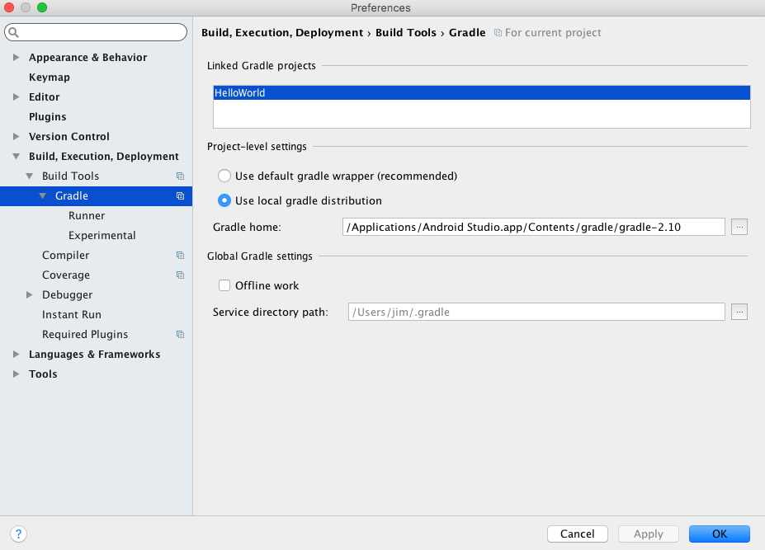

 | 工程的Gradle文件说明

 |  | 项目工程的根目录下和app目录下都有一个build.gradle文件

 |  |  | 项目工程下的build.gradle文件

 |  |  | app目录下的build.gradle

 |  |  |  | // 声明是Android程序
 |  |  |  | apply plugin: 'com.android.application'

 |  |  |  | android {
 |  |  |  | // 编译SDK的版本
 |  |  |  | compileSdkVersion 23
 |  |  |  | // build tools的版本
 |  |  |  | buildToolsVersion "23.0.3"

 |  |  |  | defaultConfig {
 |  |  |  | // 应用的包名
 |  |  |  | applicationId "com.develop.sokasyn.helloworld"

 |  |  |  | minSdkVersion 15

 |  |  |  | targetSdkVersion 23

 |  |  |  | versionCode 1

 |  |  |  | versionName "1.0"
 |  |  |  | }
 |  |  |  | buildTypes {
 |  |  |  | release {

 |  |  |  | minifyEnabled false

 |  |  |  | proguardFiles getDefaultProguardFile('proguard-android.txt'), 'proguard-rules.pro'
 |  |  |  | }
 |  |  |  | }
 |  |  |  | }

 |  |  |  | dependencies {
 |  |  |  | // 编译libs目录下的所有jar包
 |  |  |  | compile fileTree(dir: 'libs', include: ['*.jar'])

 |  |  |  | testCompile 'junit:junit:4.12'

 |  |  |  | compile 'com.android.support:appcompat-v7:23.3.0'
 |  |  |  | }

 |  |  | 以上android{...} 中配置了所有android构建的参数，这里也就是Android DSL的入口点。

常见问题及解决办法
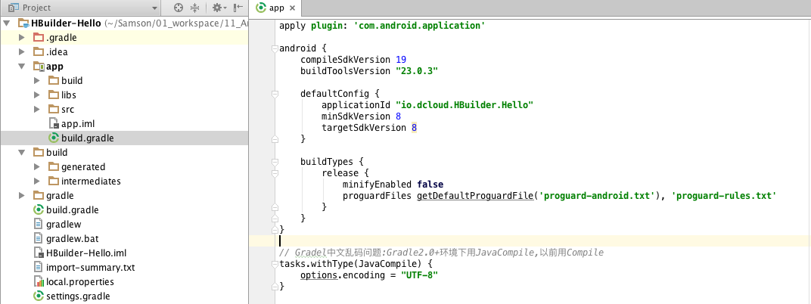
返回

 | 1 | 导入新工程报错
 |  | Gradle sync failed:Gradle DSL method not found: 'android()'

 |  |  | 案例
 |  |  |  | 在导入Dcloud的Hbuilder-Hello时候就报了这个错误

 |  |  | 错误原因
 |  |  |  | Android Studio 引进项目时，自动查找本机是否有项目设置的SDK版本，
 |  |  |  | 若发现没有，我们会在project structure修改成自己的SDK。然而，修改后，Android Studio 会自动在工程下的build.gradle里添加android{…} dependencies{}
 |  |  |  | 这可能会跟原app项目下的build.gradle的配置有冲突

 |  |  |  | 以下是报错的版本中,工程下的build.gradle文件的源代码:

 |  |  |  |  | // Top-level build file where you can add configuration options common to all sub-projects/modules.
 |  |  |  |  | buildscript {
 |  |  |  |  | repositories {
 |  |  |  |  | jcenter()
 |  |  |  |  | }
 |  |  |  |  | dependencies {
 |  |  |  |  | classpath 'com.android.tools.build:gradle:2.0.0'
 |  |  |  |  | }
 |  |  |  |  | }
 |  |  |  |  | allprojects {
 |  |  |  |  | repositories {
 |  |  |  |  | jcenter()
 |  |  |  |  | }
 |  |  |  |  | }

 |  |  |  |  | android {
 |  |  |  |  | compileSdkVersion 23
 |  |  |  |  | buildToolsVersion '23.0.3'
 |  |  |  |  | }
 |  |  |  |  | dependencies {
 |  |  |  |  | }

 |  |  | 尝试解决办法

 |  |  |  | 将工程下的build.gradle文件中的android{}和dependencies{}删除
 |  |  |  | 即该文件的代码变成以下

 |  |  |  |  | // Top-level build file where you can add configuration options common to all sub-projects/modules.
 |  |  |  |  | buildscript {
 |  |  |  |  | repositories {
 |  |  |  |  | jcenter()
 |  |  |  |  | }
 |  |  |  |  | dependencies {
 |  |  |  |  | classpath 'com.android.tools.build:gradle:2.0.0'
 |  |  |  |  | }
 |  |  |  |  | }
 |  |  |  |  | allprojects {
 |  |  |  |  | repositories {
 |  |  |  |  | jcenter()
 |  |  |  |  | }
 |  |  |  |  | }

 |  |  |  | 再重新编译:build - rebuild project

 |  |  | 结果
 |  |  |  | 编译成功,没有出现Gradle DSL method not found: 'android()' 的错误

 | 2 | Gradle编译错误:编码 UTF-8 的不可映射字符的

 |  | 背景
 |  |  | 在导入项目之后,编译项目时,在Gradle控制台报错

 |  | 错误原因
 |  |  | 代码中的存在中文注释可能会引起该Gradle报错

 |  | 尝试解决办法
 |  |  | 在app项目下的build.gradle文件(不是工程下的build.gradle文件)加入如下代码

 |  |  | tasks.withType(JavaCompile) {
 |  |  | options.encoding = "UTF-8"
 |  |  | }

 |  |  | 备注
 |  |  | 在Gradle2.0+ 之前，将JavaCompile改成Compile

